WV44W109
NOBLAND 봉제작업지시서 SEWING
UPDATED: | 11-Apr-23 | PSP'23, SVVW, WV44W109 CS
[ VIETNAM / INDONESIA ]

CONSTRUCTION
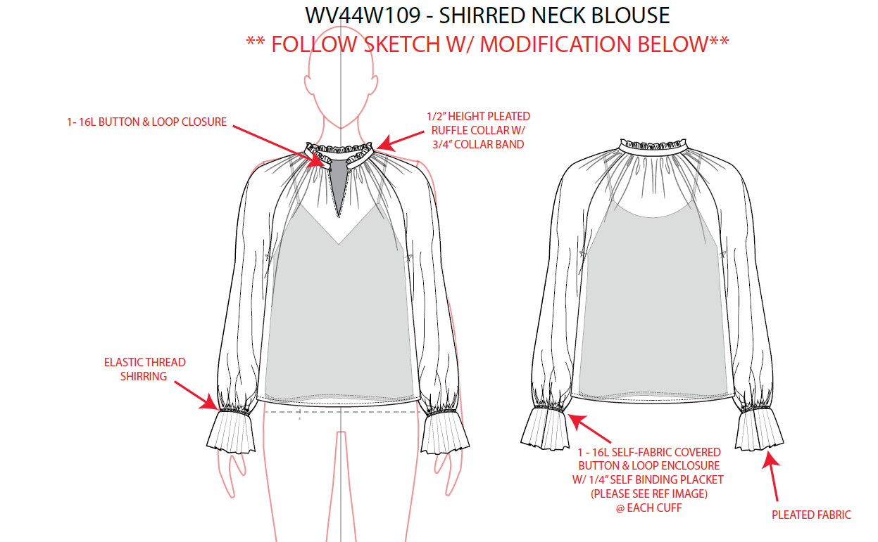
CAMI LINING
-KNIT INTERLOCK.
-HEM: 2N BOTTOM COVER STITCH.
LÓT ÁO CAMI
-LAI MAY VỚI 2KIM KANSAI
-ĐƯỜNG MAY CHO PHÉP CỦA VẢI CHÍNH VÀ LÓT HƯỚNG VÀO NHAU

1-16L BUTTON & LOOP CLOSURE/ 1 NÚT VÀ KHUY BẰNG VẢI CHÍNH Ở CỔ

1/2" HEIGHT PLEATED RUFFLE COLLAR W/ 3/4" COLLARBAND/ 1/2" CAO BÈO LÁ CỔ VỚI 3/4" BẢN CỔ

[

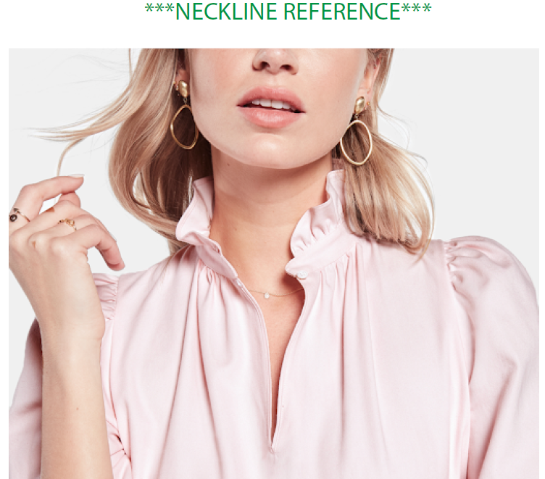

INSIDE BINDING 1/4" STITCH
@EDGE OF V-NECK/ CỔ CHỮ V VIỀN ẨN 1/4"

ELASTIC THREAD SHIRRING/ DÙNG CHỈ SMOCKING ĐỂ TẠO NHÚN Ở TAY (xem hình tham khảo ở dưới)

1-16L SELF FABRIC COVERED BUTTON & LOOP ENCLOSURE W/ 1/4" SELF BINDING PLACKET/ 1-16L NÚT BỌC VÀ KHUY THUN Ở CỬA TAY/ XẺ TAY MAY VỚI VIỀN ẨN 1/4" (XEM CHI TIẾT Ở HÌNH DƯỚI )
1/4" DOUBLE TURN BACK, SN STITCH./ LAI MAY SẠCH VỚI DIỄU 1KIM 1/4"
SỬ DỤNG CHỈ SMOCKING LÀM CHỈ SUỐT ĐỂ TẠO DÚN Ở TAY
1/4" WIDTH SELF BINDING PLACET/ XẺ TAY VIỀN ẨN 1/4"
EDGE IS BABY MERROW/ CÁC CẠNH XUNG QUANH CỦA BẢN TAY LÀ CẠNH PICOT
 | 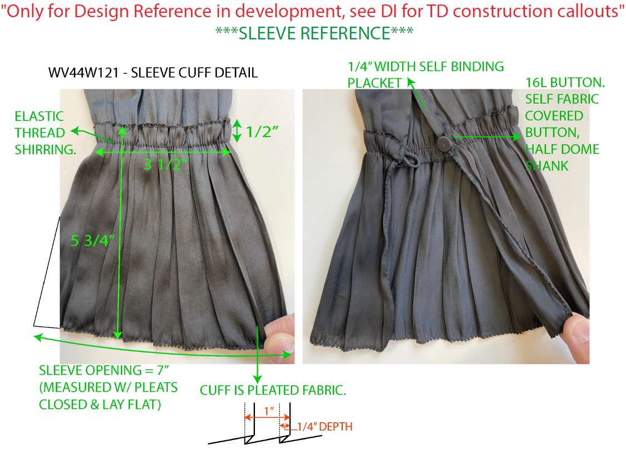

SPEC
***Be careful Extended, relaxed spec

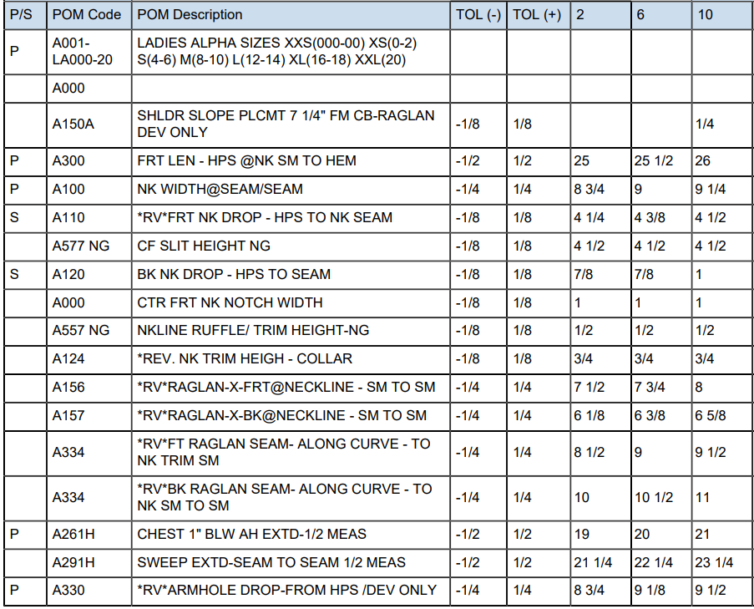

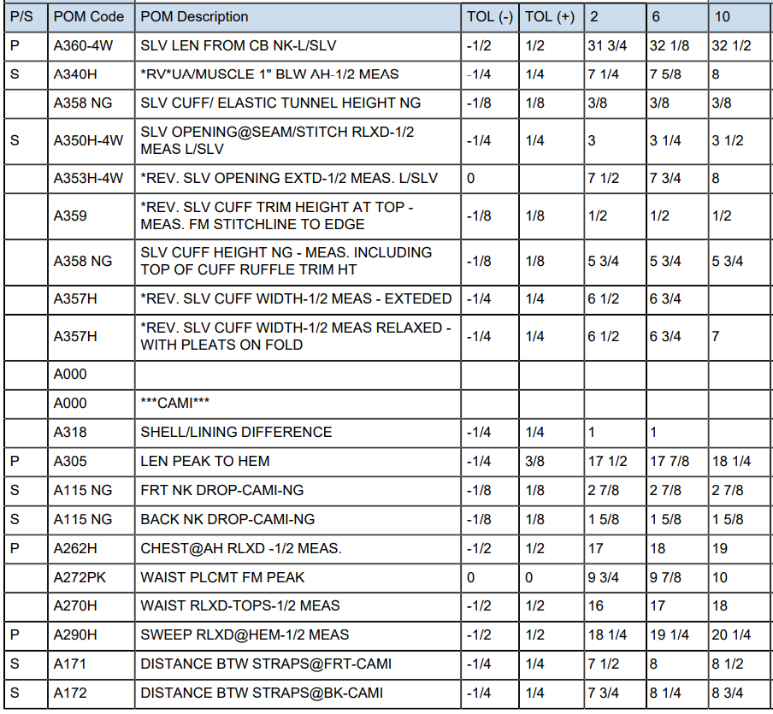

SPEC - W/O LINING

COVER
NOBLAND |  | DATE: | 2023-04-11
COVER SHEET
KOHL'S WOVEN - SVVW, PSP'24

STYLE# | WV44W109 RP
DESCRIPTION | TOP
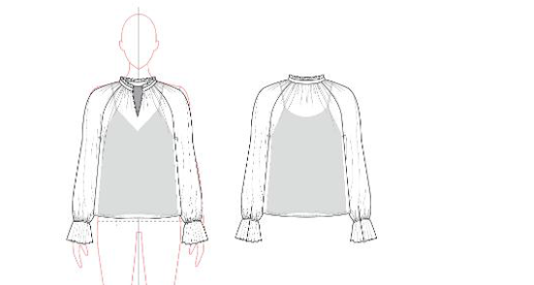

CREAT PATTERN
PATTERN | NBOV
ATTN | MR. OSCAR
FROM | JOLIE VI (Ext: 2786/0975721374)

